Bank reconciliation
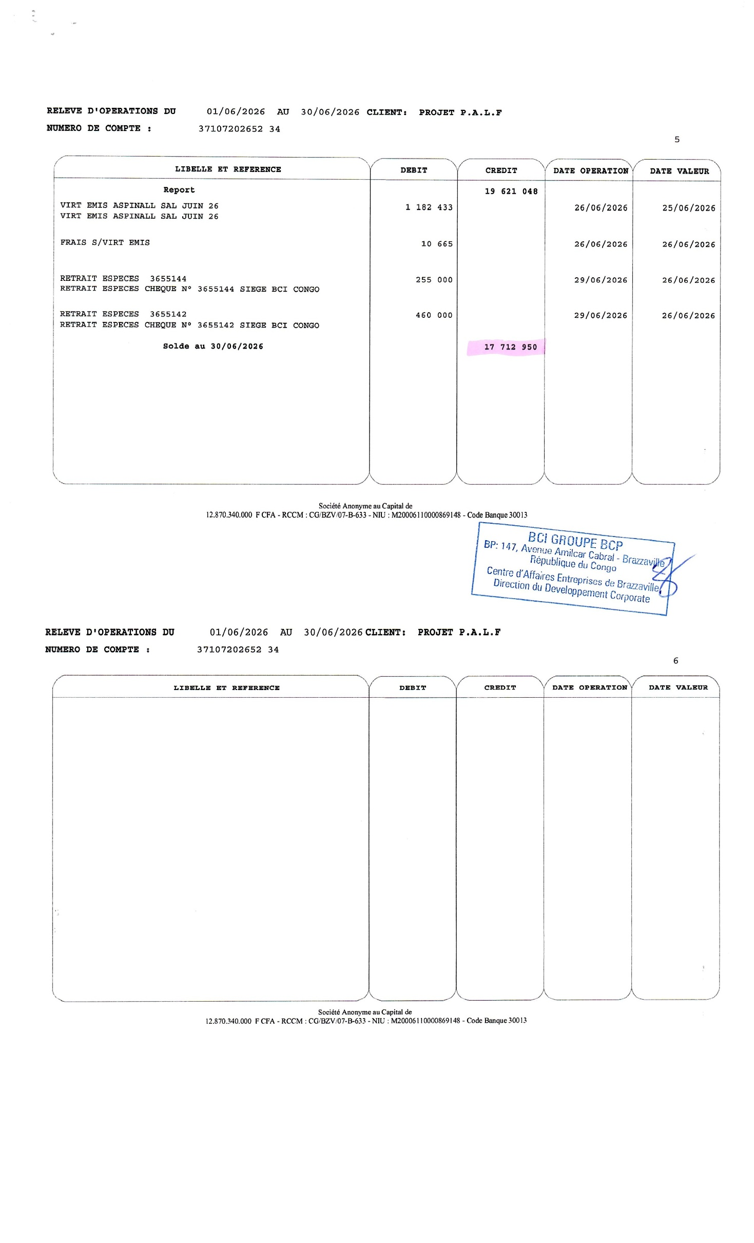
FOUNDATION ASPINALL
PROJECT: | PALF
MONTH | Jun-26

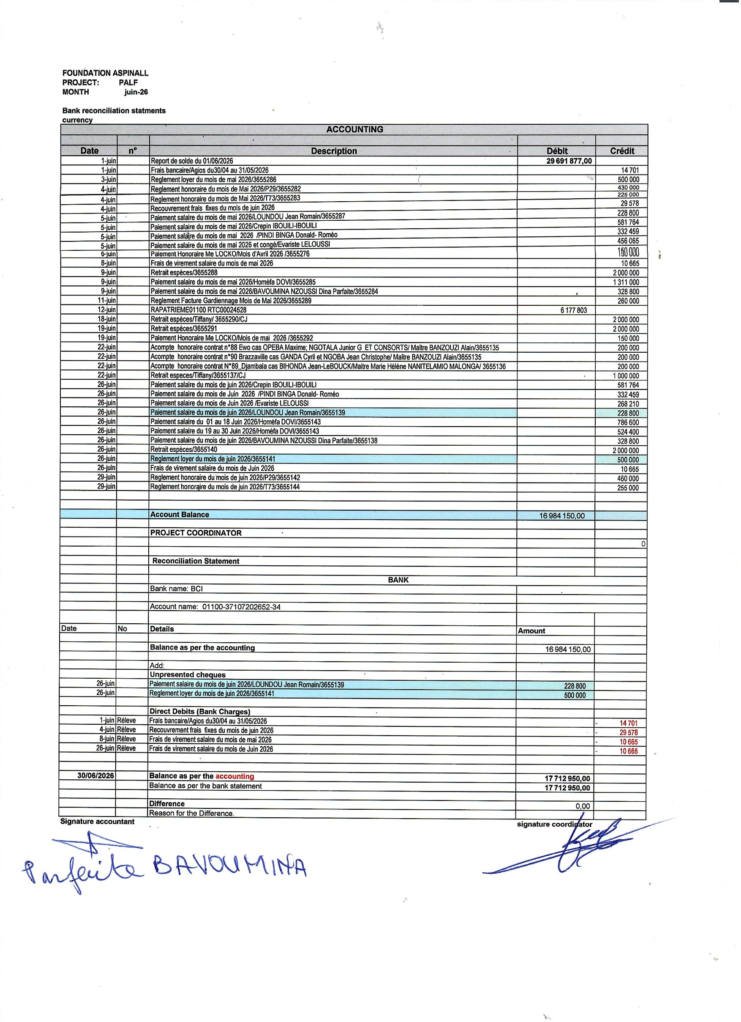
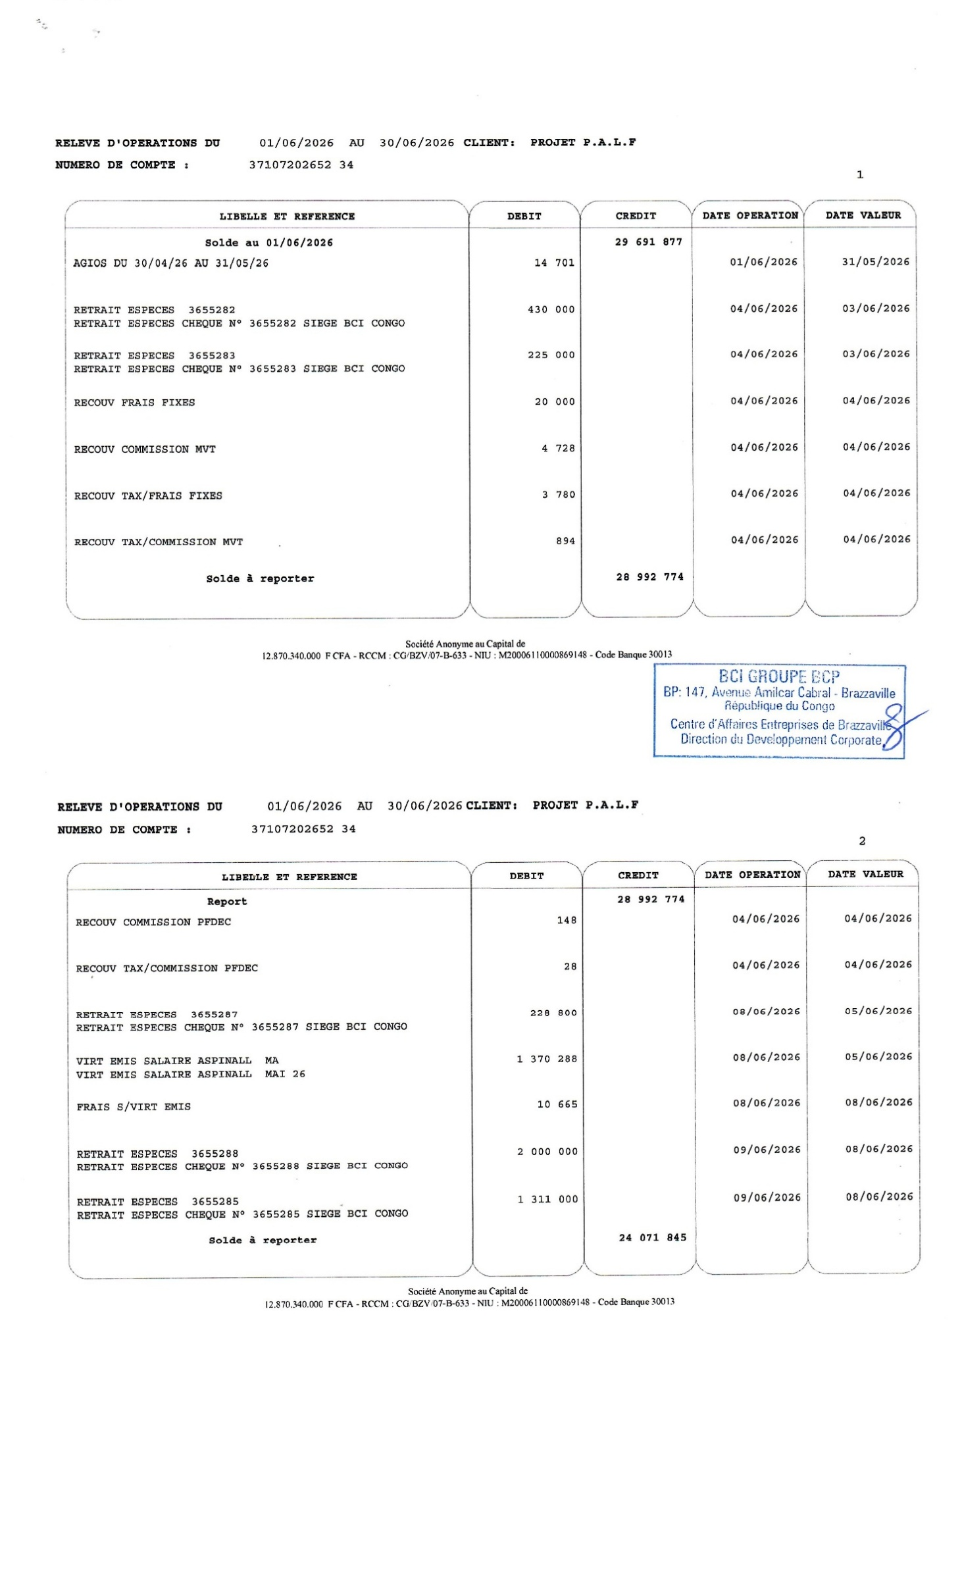
Bank reconciliation statments
currency
ACCOUNTING

Date | n° | Description | Débit | Crédit
2026-06-01 |  | Report de solde du 01/06/2026 | 29,691,877.00
2026-06-01 |  | Frais bancaire/Agios du30/04 au 31/05/2026 |  | 14,701
2026-06-03 |  | Reglement loyer du mois de mai 2026/3655286 |  | 500,000
2026-06-04 |  | Reglement honoraire du mois de Mai 2026/P29/3655282 |  | 430,000
2026-06-04 |  | Reglement honoraire du mois de Mai 2026/T73/3655283 |  | 225,000
2026-06-04 |  | Recouvrement frais fixes du mois de juin 2026 |  | 29,578
2026-06-05 |  | Paiement salaire du mois de mai 2026/LOUNDOU Jean Romain/3655287 |  | 228,800
2026-06-05 |  | Paiement salaire du mois de mai 2026/Crepin IBOUILI-IBOUILI |  | 581,764
2026-06-05 |  | Paiement salaire du mois de mai 2026 /PINDI BINGA Donald- Roméo |  | 332,459
2026-06-05 |  | Paiement salaire du mois de mai 2026 et congé/Evariste LELOUSSI |  | 456,065
2026-06-06 |  | Paiement Honoraire Me LOCKO/Mois d'Avril 2026 /3655276 |  | 150,000
2026-06-08 |  | Frais de virement salaire du mois de mai 2026 |  | 10,665
2026-06-09 |  | Retrait espèces/3655288 |  | 2,000,000
2026-06-09 |  | Paiement salaire du mois de mai 2026/Homéfa DOVI/3655285 |  | 1,311,000
2026-06-09 |  | Paiement salaire du mois de mai 2026/BAVOUMINA NZOUSSI Dina Parfaite/3655284 |  | 328,800
2026-06-11 |  | Reglement Facture Gardiennage Mois de Mai 2026/3655289 |  | 260,000
2026-06-12 |  | RAPATRIEME01100 RTC00024528 | 6,177,803
2026-06-18 |  | Retrait espèces/Tiffany/ 3655290/CJ |  | 2,000,000
2026-06-19 |  | Retrait espèces/3655291 |  | 2,000,000
2026-06-19 |  | Paiement Honoraire Me LOCKO/Mois de mai 2026 /3655292 |  | 150,000
2026-06-22 |  | Acompte honoraire contrat n°88 Ewo cas OPEBA Maxime; NGOTALA Junior G ET CONSORTS/ Maître BANZOUZI Alain/3655135 |  | 200,000
2026-06-22 |  | Acompte honoraire contrat n°90 Brazzaville cas GANDA Cyril et NGOBA Jean Christophe/ Maître BANZOUZI Alain/3655135 |  | 200,000
2026-06-22 |  | Acompte honoraire contrat N°89_Djambala cas BIHONDA Jean-LeBOUCK/Maitre Marie Hélène NANITELAMIO MALONGA/ 3655136 |  | 200,000
2026-06-22 |  | Retrait especes/Tiffany/3655137/CJ |  | 1,000,000
2026-06-26 |  | Paiement salaire du mois de juin 2026/Crepin IBOUILI-IBOUILI |  | 581,764
2026-06-26 |  | Paiement salaire du mois de Juin 2026 /PINDI BINGA Donald- Roméo |  | 332,459
2026-06-26 |  | Paiement salaire du mois de Juin 2026 /Evariste LELOUSSI |  | 268,210
2026-06-26 |  | Paiement salaire du mois de juin 2026/LOUNDOU Jean Romain/3655139 |  | 228,800
2026-06-26 |  | Paiement salaire du 01 au 18 Juin 2026/Homéfa DOVI/3655143 |  | 786,600
2026-06-26 |  | Paiement salaire du 19 au 30 Juin 2026/Homéfa DOVI/3655143 |  | 524,400
2026-06-26 |  | Paiement salaire du mois de juin 2026/BAVOUMINA NZOUSSI Dina Parfaite/3655138 |  | 328,800
2026-06-26 |  | Retrait espèces/3655140 |  | 2,000,000
2026-06-26 |  | Reglement loyer du mois de juin 2026/3655141 |  | 500,000
2026-06-26 |  | Frais de virement salaire du mois de Juin 2026 |  | 10,665
2026-06-29 |  | Reglement honoraire du mois de juin 2026/P29/3655142 |  | 460,000
2026-06-29 |  | Reglement honoraire du mois de juin 2026/T73/3655144 |  | 255,000

 |  | Account Balance | 16,984,150.00

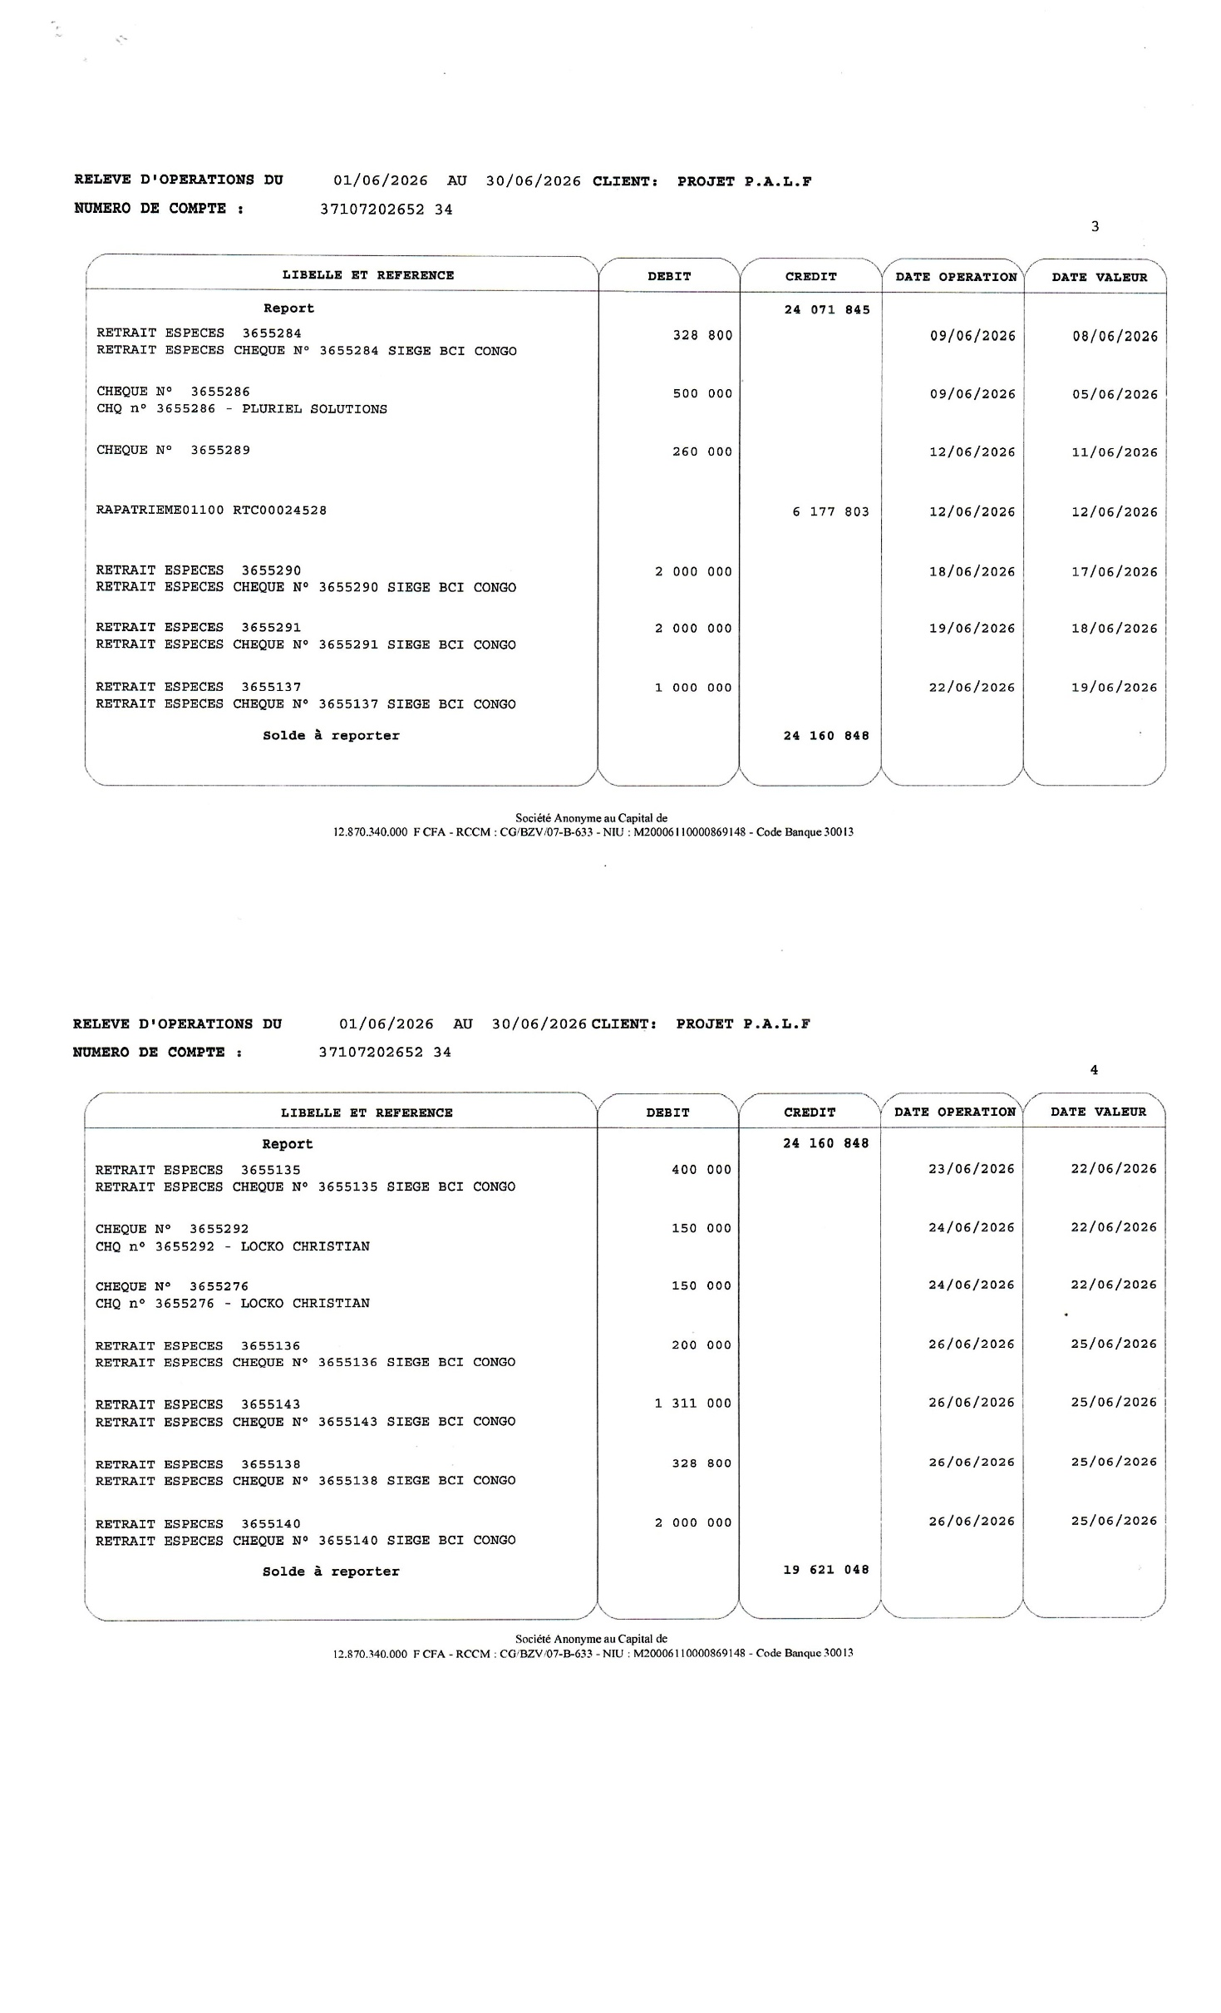
 |  | PROJECT COORDINATOR
 |  |  |  | 0

 |  | Reconciliation Statement

 |  | BANK
 |  | Bank name: BCI

 |  | Account name: 01100-37107202652-34

Date | No | Details | Amount

 |  | Balance as per the accounting | 16,984,150.00

 |  | Add:
 |  | Unpresented cheques
2026-06-26 |  | Paiement salaire du mois de juin 2026/LOUNDOU Jean Romain/3655139 | 228,800
2026-06-26 |  | Reglement loyer du mois de juin 2026/3655141 | 500,000

 |  | Direct Debits (Bank Charges)
2026-06-01 | Réleve | Frais bancaire/Agios du30/04 au 31/05/2026 |  | -14,701
2026-06-04 | Réleve | Recouvrement frais fixes du mois de juin 2026 |  | -29,578
2026-06-08 | Réleve | Frais de virement salaire du mois de mai 2026 |  | -10,665
2026-06-26 | Réleve | Frais de virement salaire du mois de Juin 2026 |  | -10,665

2026-06-30 |  | Balance as per the accounting | 17,712,950.00
 |  | Balance as per the bank statement | 17,712,950.00

 |  | Difference | 0.00
 |  | Reason for the Difference.
Signature accountant |  |  | signature coordinator

Cash desk closing
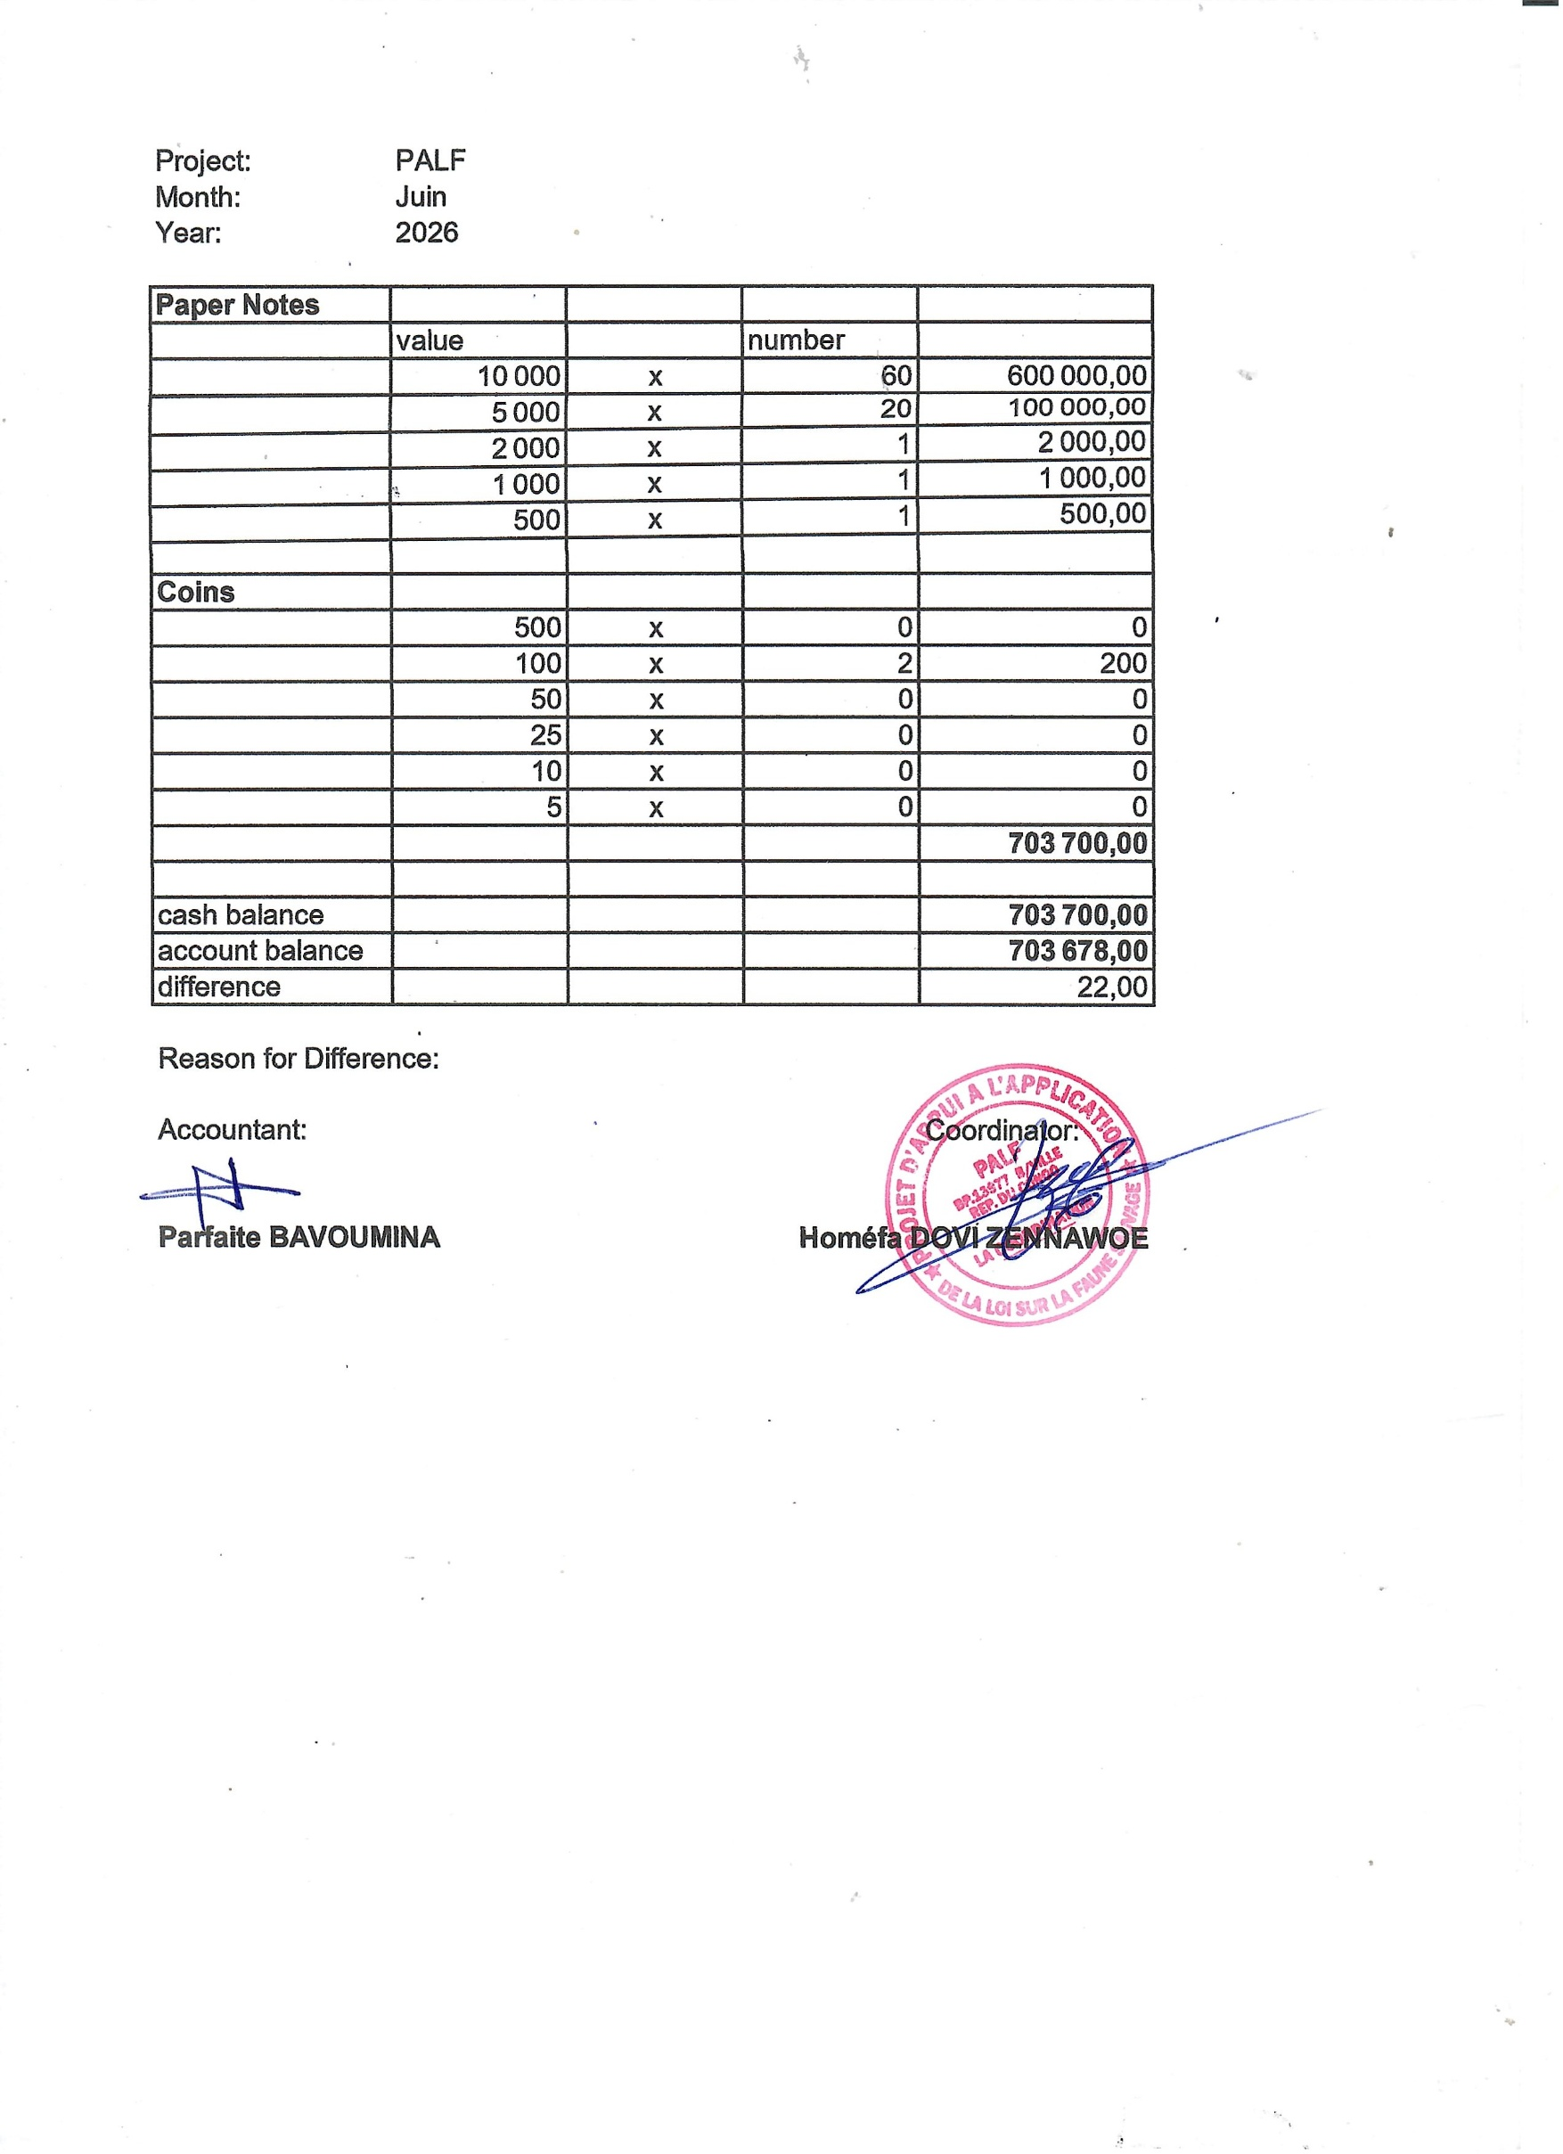
Project: | PALF
Month: | Juin
Year: | 2026

Paper Notes
 | value |  | number
 | 10,000 | x | 60 | 600,000.00
 | 5,000 | x | 20 | 100,000.00
 | 2,000 | x | 1 | 2,000.00
 | 1,000 | x | 1 | 1,000.00
 | 500 | x | 1 | 500.00

Coins
 | 500 | x | 0 | 0
 | 100 | x | 2 | 200
 | 50 | x | 0 | 0
 | 25 | x | 0 | 0
 | 10 | x | 0 | 0
 | 5 | x | 0 | 0
 |  |  |  | 703,700.00

cash balance |  |  |  | 703,700.00
account balance |  |  |  | 703,678.00
difference |  |  |  | 22.00

Reason for Difference: Transfert charden farell

Accountant: |  |  |  | Coordinator:

Parfaire BAVOUMINA |  |  |  | Homéfa DOVI ZENNAWOE

